상품제안서
왕타 미니 칫솔 커플 세트 | 상품코드: S43962

 |  |  |  |  |  |  | 02-713-8555 | www.synergygift.co.kr
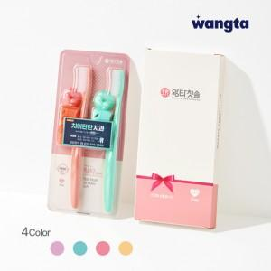

【상세/제작정보】

【인쇄/포장옵션】 | 스티커 / 종이케이스

【공급단가】 | 수량 | 100~ | 300~ | 500~ | 1,000~ | 3,000~
*VAT별도 | 단가 | 2,080원 | 1,980원 | 1,940원 | 1,880원 | 1,850원

【상품 URL】 | https://www.synergygift.co.kr:443/src/goods_detail.php?gdno=43962

